关系图
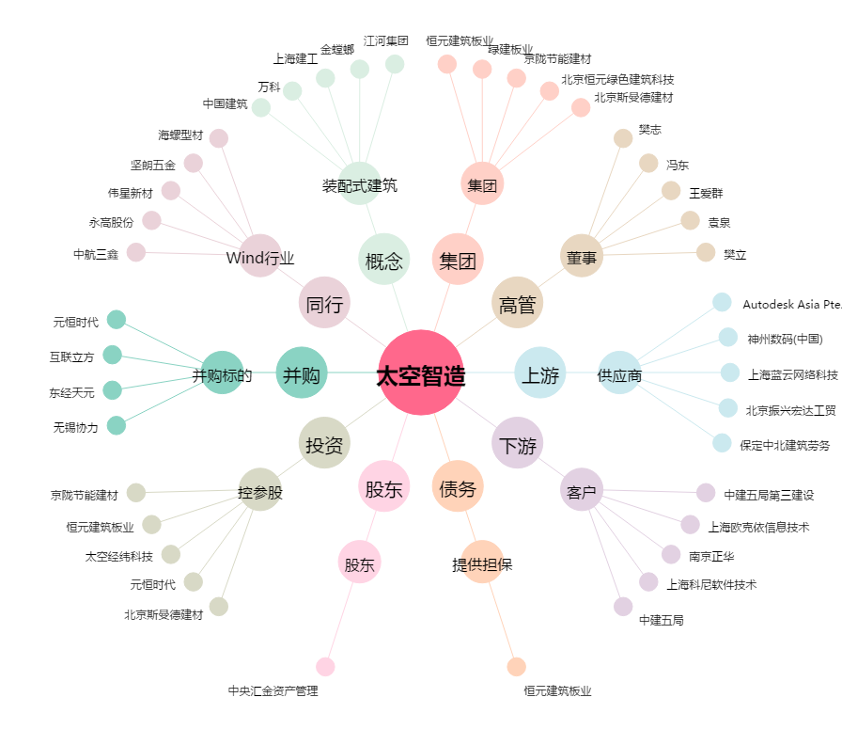
太空智造[300344.SZ] - 关系概览图

